案例1
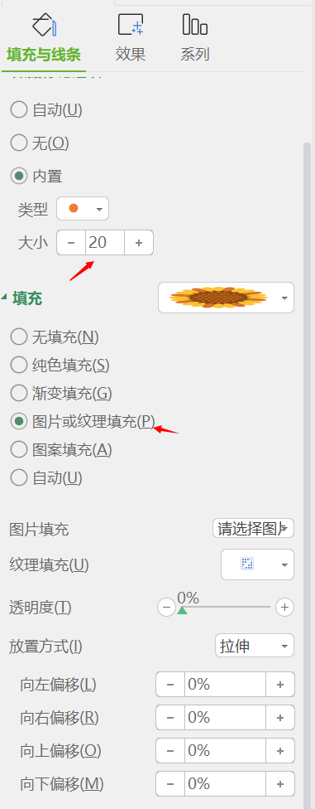
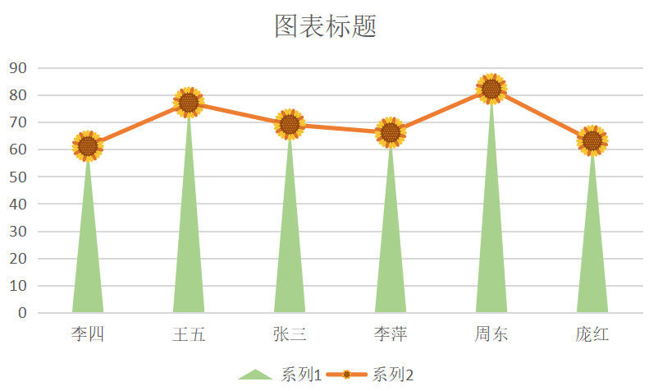
返回首页
向日葵图

成绩表—数据源
姓名 | 成绩 | 辅助列
李四 | 99 | 99
王五 | 85 | 85
张三 | 62 | 62
李萍 | 60 | 60
周东 | 61 | 61
庞红 | 82 | 82

制作步骤：
1.数据源在B-C列，在D列建立辅助列，使C列等于D列。
2.选中B5:D10，插入组合图，使系列1位簇状柱形图，系列2为折线图
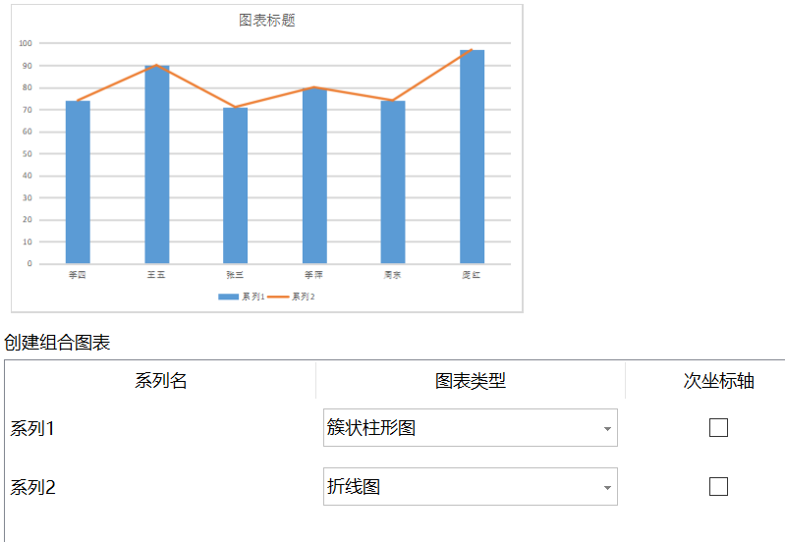
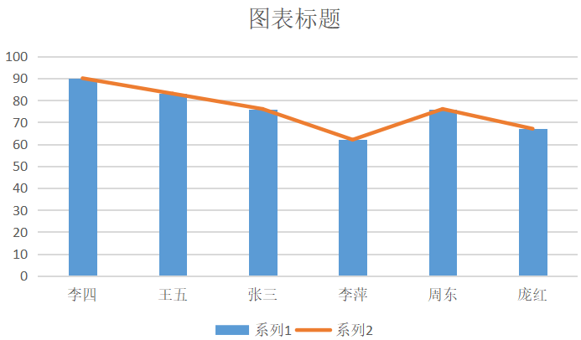

3.插入一个三角形，选一个自己喜欢的向日葵图形
复制三角形，选中柱形图—填充与线条—图片或纹理填充—图片填充—剪贴板
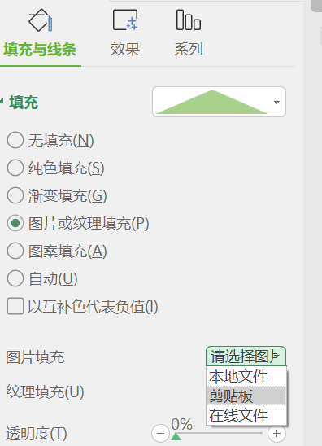
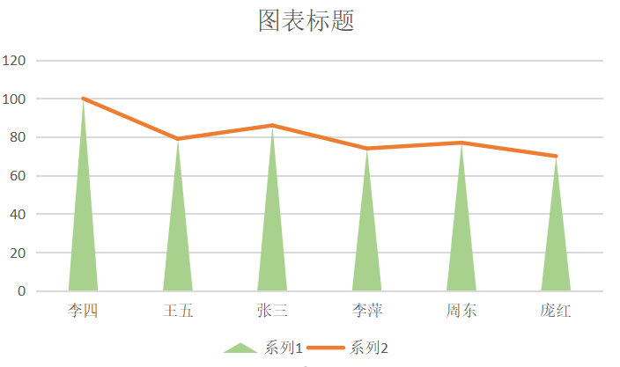

4.选中折线图—无线条
选中向日葵图形复制，选中折线图—标记—内置—类型为圆形—大小为20，填充—图片或纹理填充—选择图片—剪贴板，线条—无线条

案例2
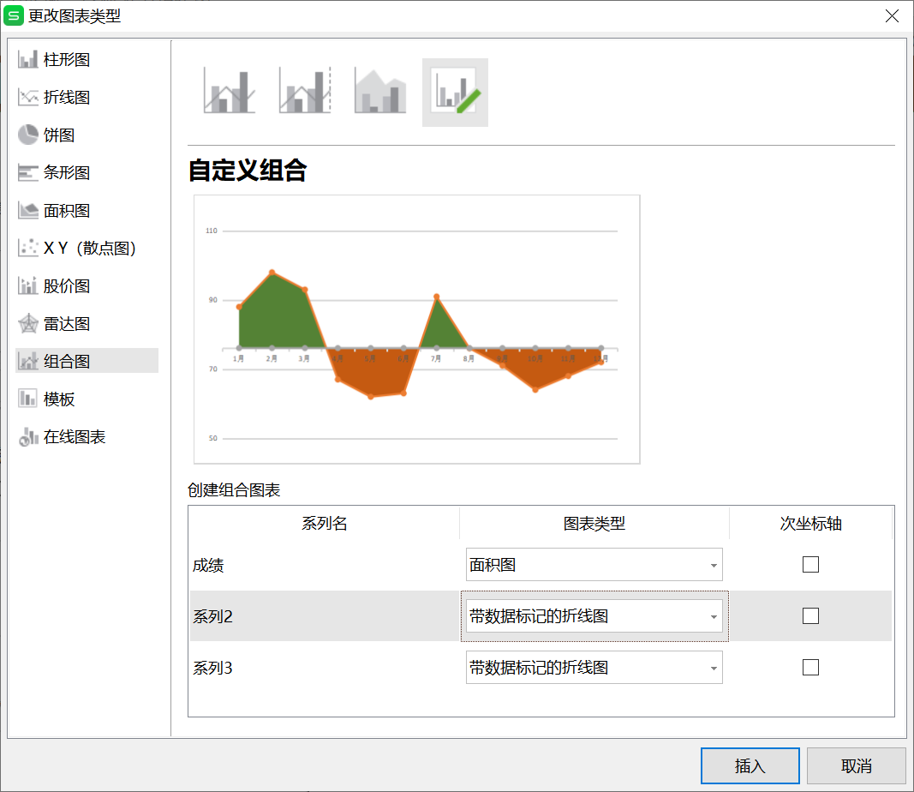
返回首页
双色填充面积图

成绩表—数据源
姓名 | 成绩 | 平均价格
1月 | 88 | 76.1
2月 | 98 | 76.1
3月 | 93 | 76.1
4月 | 67 | 76.1
5月 | 62 | 76.1
6月 | 63 | 76.1
7月 | 91 | 76.1
8月 | 76 | 76.1
9月 | 71 | 76.1
10月 | 64 | 76.1
11月 | 68 | 76.1
12月 | 72 | 76.1

1
2
 | 选中B4:c16数据，点击插入图表，插入面积图 |  | 选中图表纵坐标轴，双击，设置坐标轴格式
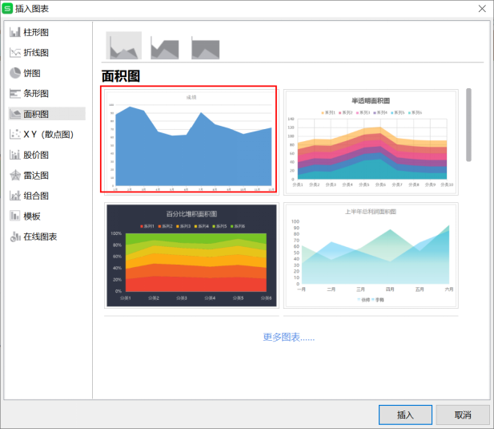
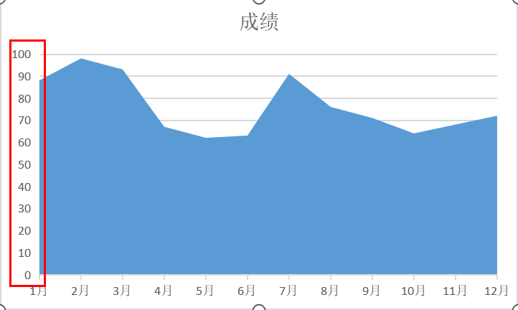
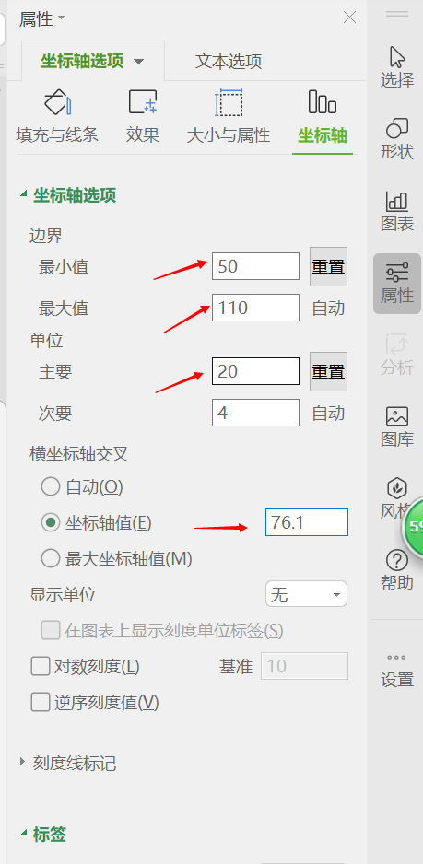

 |  |  | 坐标轴—最小值改为50，最大值改为110，单位主要改为20
 |  |  | 坐标轴值改为76.1，计算的平均值

3
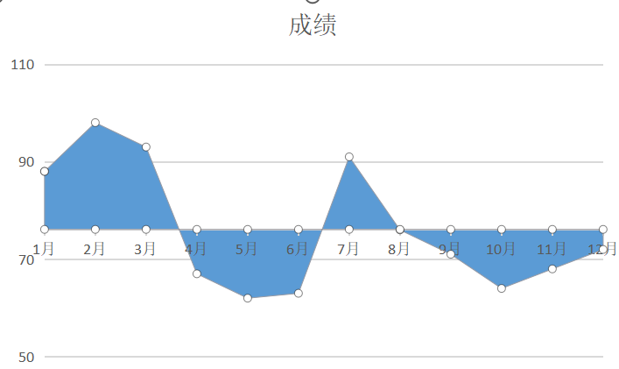
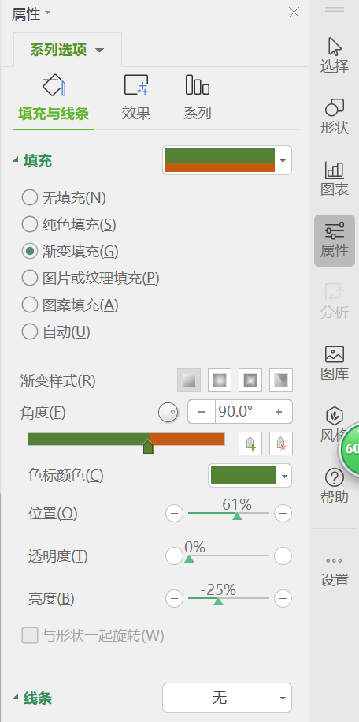
 | 点击图表的面积图，设置填充与线条
 |  |  |  | 选择渐变填充，样式为线性填充，
 |  |  |  | 角度为90°
 |  |  |  | 删除渐变滑块只剩2个
 |  |  |  | 调整到合适位置使其颜色分界点正好位于坐标轴

4
 | 增加折线图
 | 右键图表—选择数据—选择C5：C16数据区域
 | 再次增加数据，选择D5：D16书区域
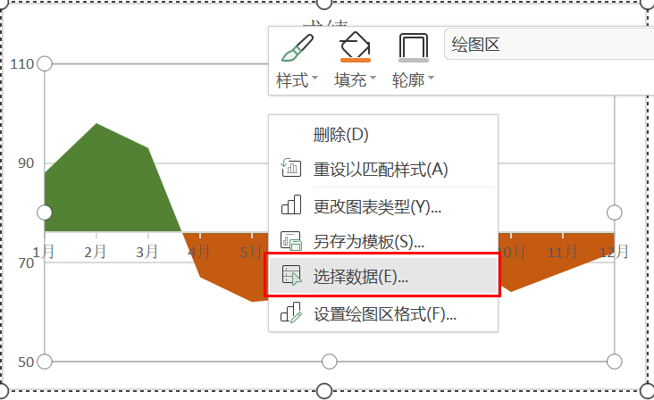
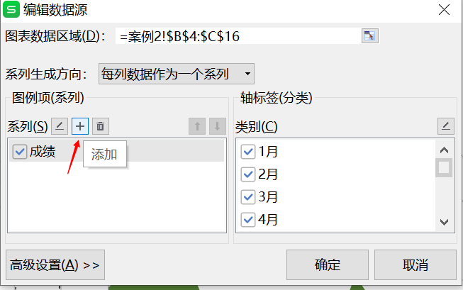

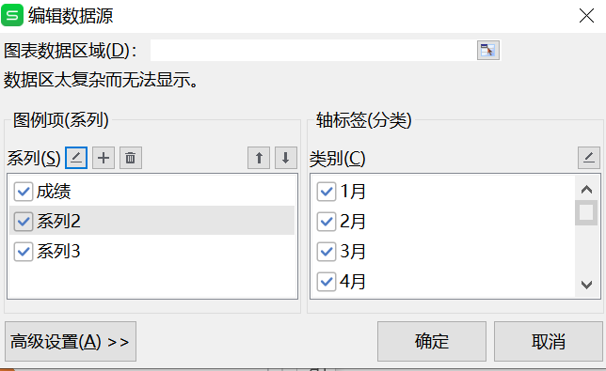
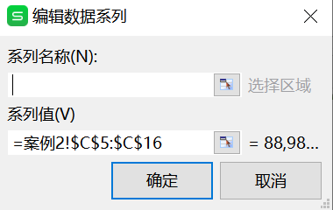

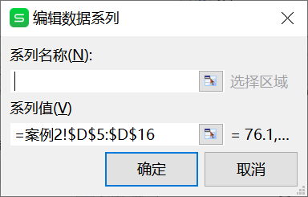

5
 | 选择新添加的图表区域，分别改为折线图

案例3
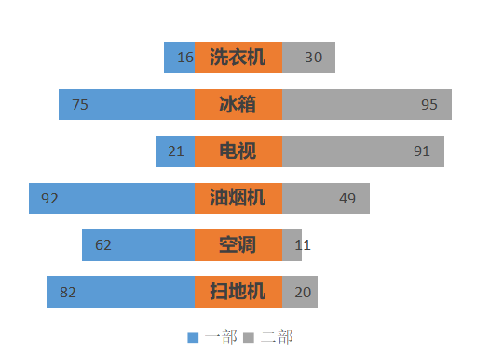
返回首页
蝴蝶图

 | 一部 | 辅助列 | 二部
洗衣机 | -66 | -49 | 30
冰箱 | -125 | -49 | 95
电视 | -71 | -49 | 91
油烟机 | -142 | -49 | 49
空调 | -112 | -49 | 11
扫地机 | -132 | -49 | 20
数据源
 | 一部 | 二部 |  | 一部 | 辅助列 | 二部
洗衣机 | 16 | 30 | 洗衣机 | -66 | -50.0 | 30
冰箱 | 75 | 95 | 冰箱 | -125 | -50.0 | 95
电视 | 21 | 91 | 电视 | -71 | -50.0 | 91
油烟机 | 92 | 49 | 油烟机 | -142 | -50.0 | 49
空调 | 62 | 11 | 空调 | -112 | -50.0 | 11
扫地机 | 82 | 20 | 扫地机 | -132 | -50.0 | 20

制作步骤：
1.源数据在B-D列。首先构筑辅助列
H列与D列数据相等
G列=-50（这个数据以调整）
F列数据等于G列-C列
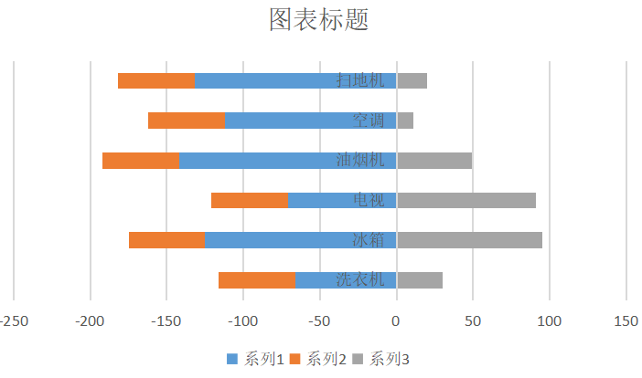
2.选中E5:H10，插入堆积条形图

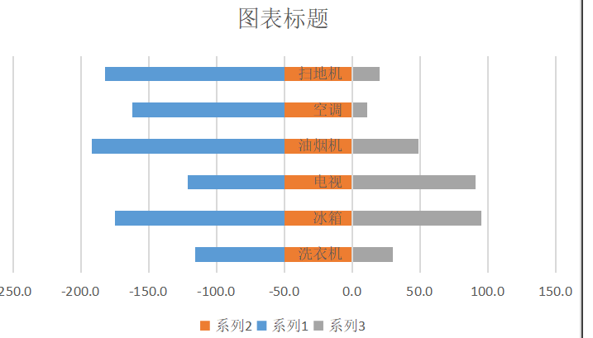
3.这里与我们预想的次序不一致，我们希望橙色的条形图在中间，我们通过调整系列次序来实现
右键图表—选择数据—调整系列1和2的次序
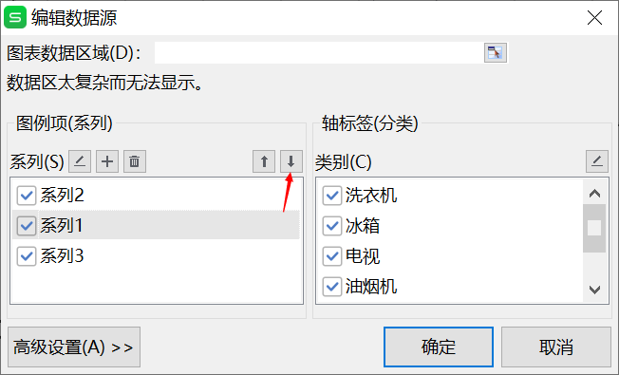

4.选中坐标轴—进入坐标轴选项—逆序类别
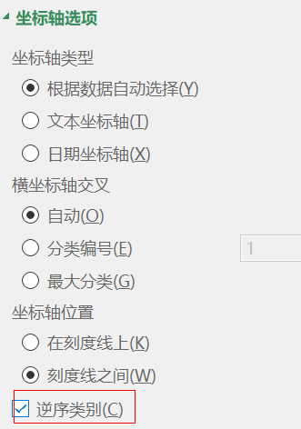
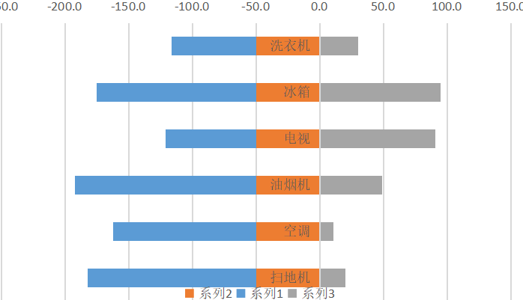

5.删除坐标轴名称，点击中间橙色部分，右键—添加数据标签
选中数据标签—进入数据标签选项—单元格中的值—E5:E10区域
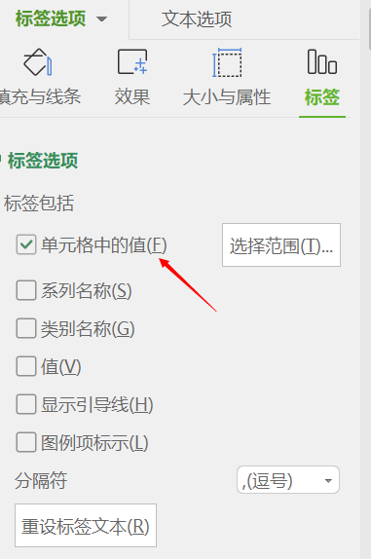

6.删除不必要的部分，适当调整系列间距，添加数据标签

案例4
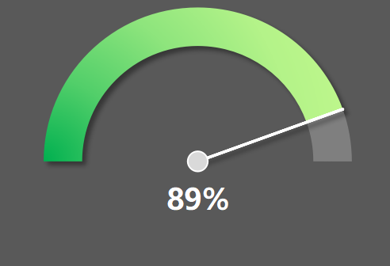
返回首页
半圆指针图

数据源
 | 表盘背景 | 指针 | 中心点 | 设定值
数值一 | 0.445 | 0.445 | 0.0 | 89.00%
数值二 | 0 | 0 | 0.0
89% | 0.055 | 0.055 | 3.0
数值四 | 0.5 | 0.5 | 0.0

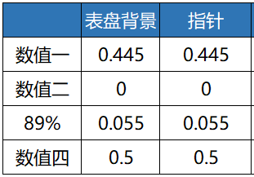
制作步骤：
1.构筑数据值。用圆环图作为外表盘，饼图作为指针，散点图作为中心源点

设定值的一半
设定线条，可作为指针
180°-指针的度数
圆环图的下半部分
2.选中C5:D8数据，插入组合图，设置系列1位圆环图，系列2位饼图

2.选中C5:D8数据，插入组合图，设置系列1位圆环图，系列2位饼图

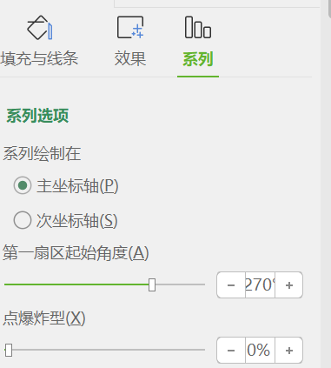
3.设置饼图和圆环图的第一扇区角度为270°

4.临时把饼图的第二个数据“0” 改为“0.1”，要不然无法选中
使饼图的其他部分设置为无填充、无线条，将0.1的扇区设为无填充，白色实线
之后再把0.1改为0


5.对表盘进行适当美化，并添加新系列，设为散点图，数据为E5:E8
适当调整坐标轴，使圆点正好位于表盘中心点

案例5
返回首页
仪表盘图表

数据设置
刻度标签 | 内圈标签 | 预警色带 | 外圈刻度 | 指针 | 中心 | 设定值
0 | 0 | 270 | 0 | 243 | 3 | 90
 | 27 | 18 | 27 | 0 | 0
10 | 0 | 54 | 0 | 27
 | 27 | 18 | 27 | 90
20 | 0 |  | 0
 | 0 | 270 | 0 | 243 | 3
 | 27 | 18 | 27 | 0 | 0
 | 0 | 54 | 0 | 27
 | 27 | 18 | 27 | 90
 | 0 |  | 0
 | 27 |  | 27
 | 0 |  | 0
 | 27 |  | 27
 | 0 |  | 0
 | 27 |  | 27
 | 0 |  | 0
 | 27 |  | 27
 | 0 |  | 0
 | 27 |  | 27
 | 0 |  | 0
 | 27 |  | 27
 | 0 |  | 0
 | 27 |  | 27
 | 0 |  | 0
 | 27 |  | 27
 | 0 |  | 0
 | 0 |  | 0
 | 90 |  | 90
 | 27 |  | 27
30 | 0 |  | 0
 | 27 |  | 27
40 | 0 |  | 0
 | 27 |  | 27
50 | 0 |  | 0
 | 27 |  | 27
60 | 0 |  | 0
 | 27 |  | 27
70 | 0 |  | 0
 | 27 |  | 27
80 | 0 |  | 0
 | 27 |  | 27
90 | 0 |  | 0
 | 27 |  | 27
100 | 0 |  | 0
 | 0 |  | 0
85 | 90 |  | 90

制作要点
图表的各部分与数据的对应关系
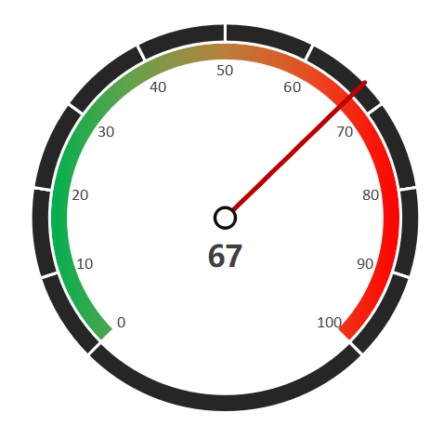

圆环图标签
圆环图
圆环图
圆环图
饼图
散点图

1.准备如上B5:G27数据设置

2.选中C5：G27区域，插入图表，选择组合图
分别设置系列1、2、3、4、5位圆环图、圆环图、圆环图、饼图、散点图
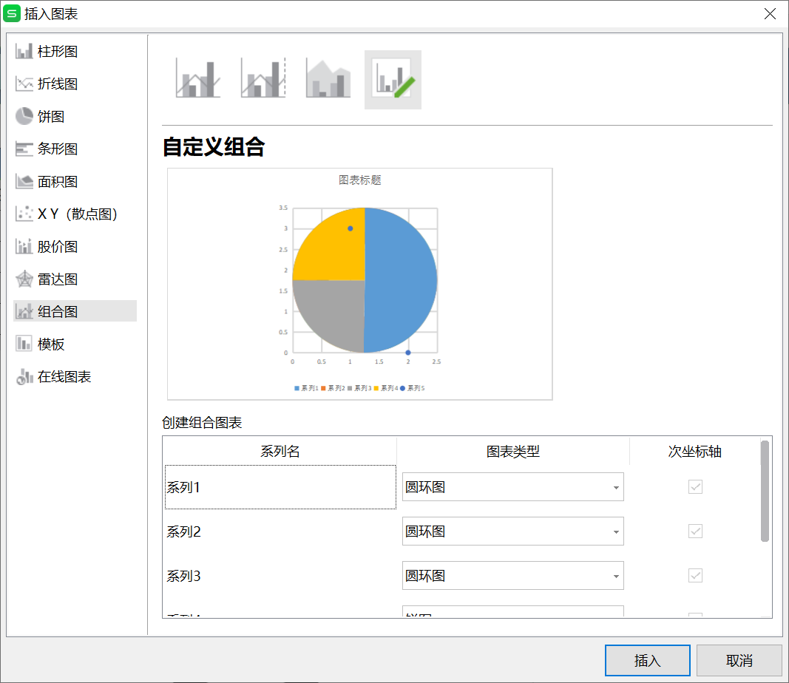
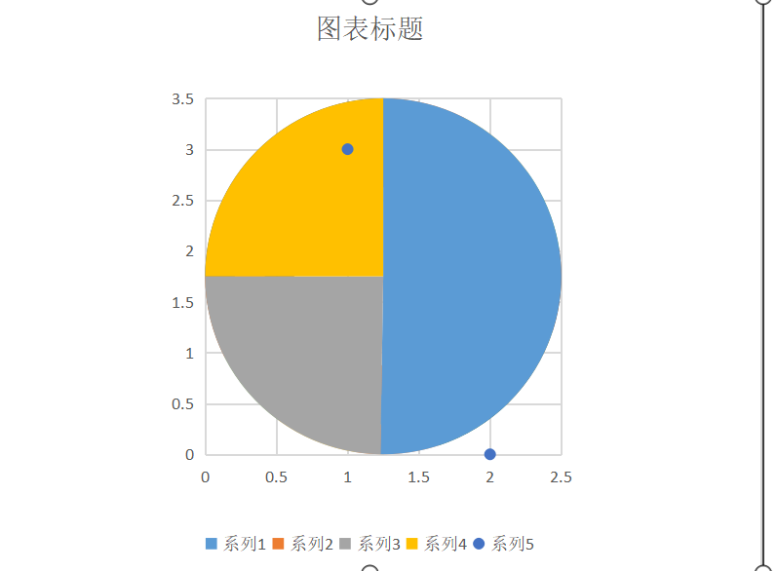

3.现在饼图覆盖在最上面，下面看不到。我们选择饼图
点击系列——选择饼图分离程度为70%，也可设置其他数据，以能看到下面的圆环图为准
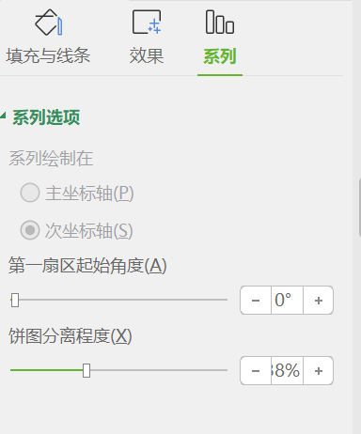
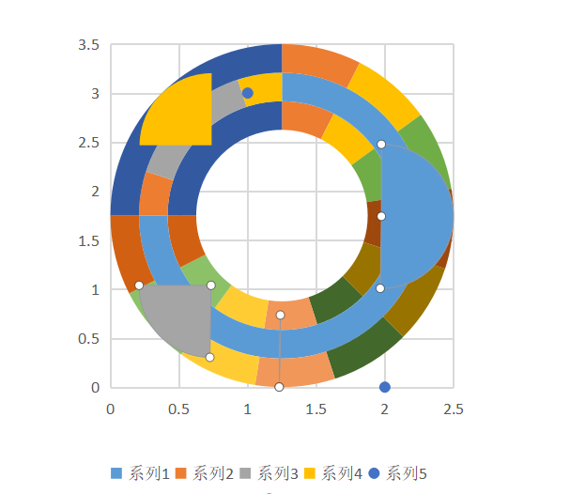

4.选择圆环图，系列——第一扇区起始角度设置为225°
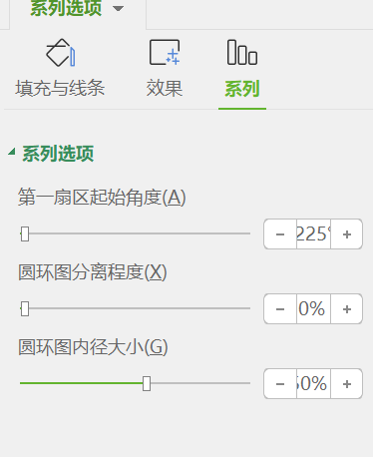
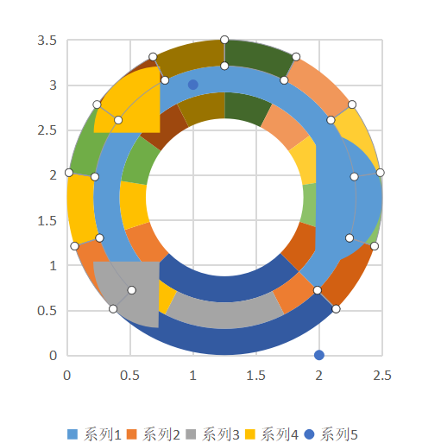

5.点击最内圈圆环图，设置为无填充，无边框
右键点击添加数据标签，点击“标签”——单元格中的值，设置为B列的刻度数据
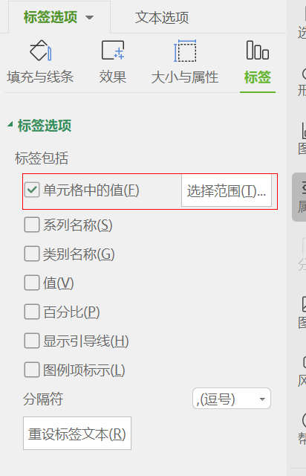
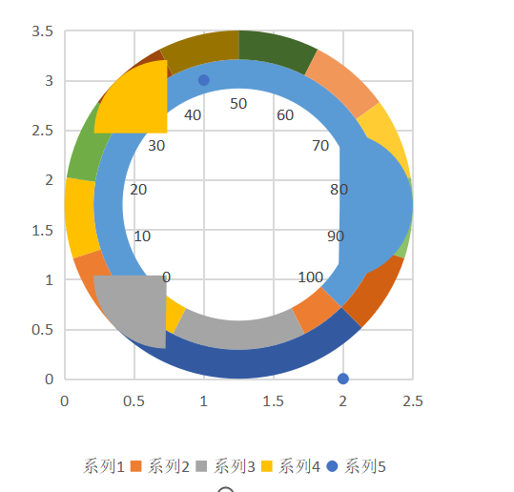

6.设置中间圆环最下边90度为无边框、无填充
设置中间圆环的上半部分为渐变填充，由绿色变为红色
设置外部圆环为黑色填充，边框为白色
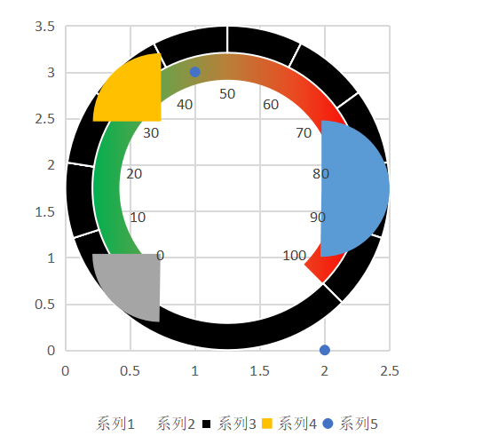

7.设置饼图数据
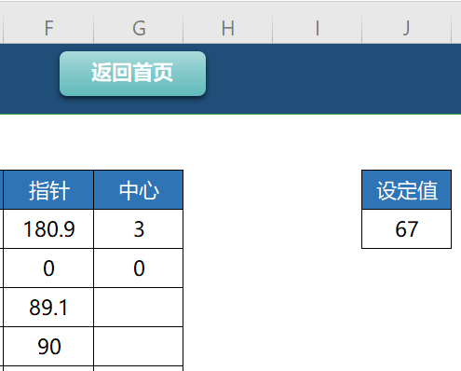

270*设置值/100

270-指针第一个数值

暂时将指针数值中的0改为10，以便在图表中选中
设置其他扇区（除0外）为无边框，无填充，0扇区为无填充，黑色边框
将第一扇区起始角度设置为225°，然后将数据改为0，将分离程度设为0
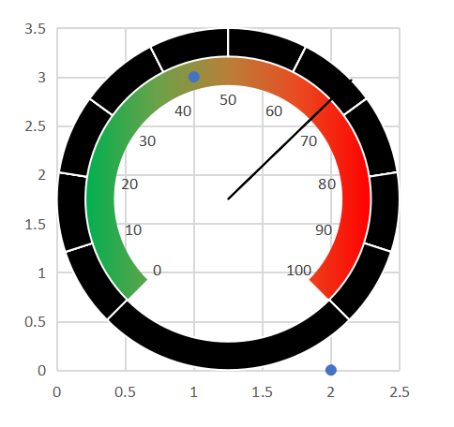

8.设置散点图数据
选中横坐标，将最大值设为2，选中纵坐标，将最大值设为6。主要目的是为了使某个点，正好位于圆心。
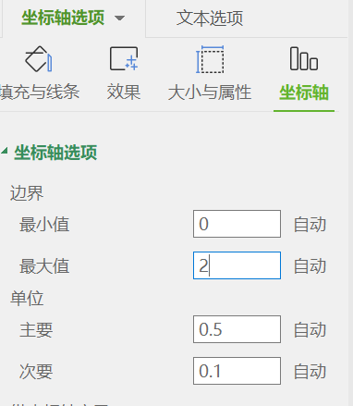
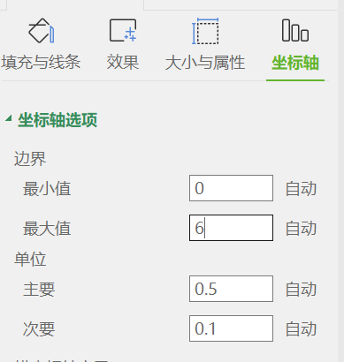
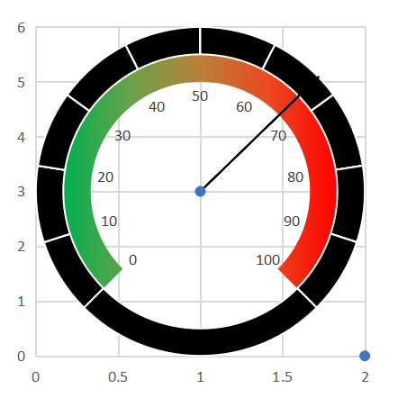

选中圆心的散点，点击标记，调整大小，设置为白色填充，线条为黑色
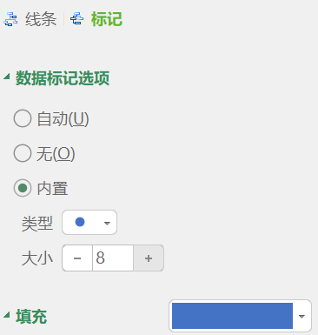
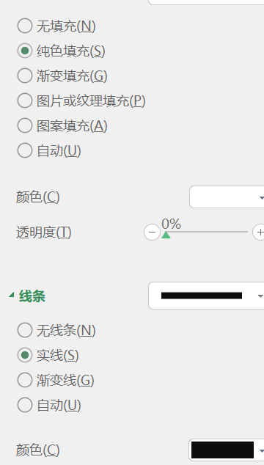
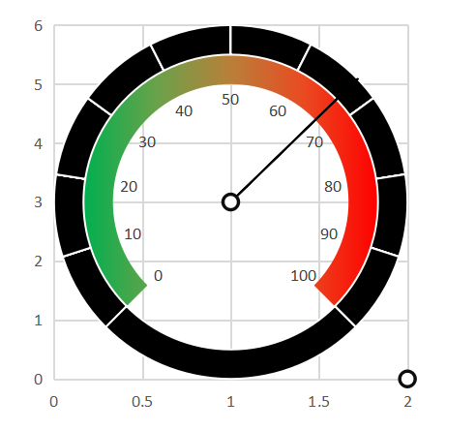

其他散点设置为无边框，无填充。右键中心原点，插入数据标签，调整位置为向下，设置为单元格的值为设置值
去掉无用坐标轴、刻度线，大功告成
 | 0 | 270 | 0 | 243 | 3
 | 27 | 18 | 27 | 0 | 0
 | 0 | 54 | 0 | 27
 | 27 | 18 | 27 | 90
 | 0 |  | 0
 | 27 |  | 27
 | 0 |  | 0
 | 27 |  | 27
 | 0 |  | 0
 | 27 |  | 27
 | 0 |  | 0
 | 27 |  | 27
 | 0 |  | 0
 | 27 |  | 27
 | 0 |  | 0
 | 27 |  | 27
 | 0 |  | 0
 | 27 |  | 27
 | 0 |  | 0
 | 27 |  | 27
 | 0 |  | 0
 | 0 |  | 0
 | 90 |  | 90

案例6
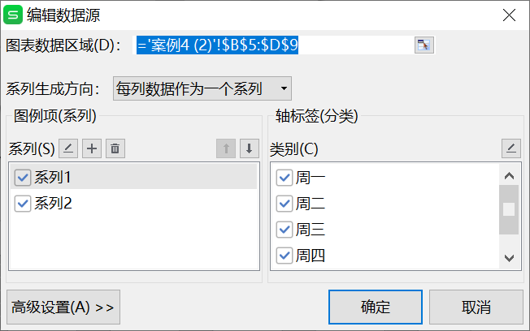
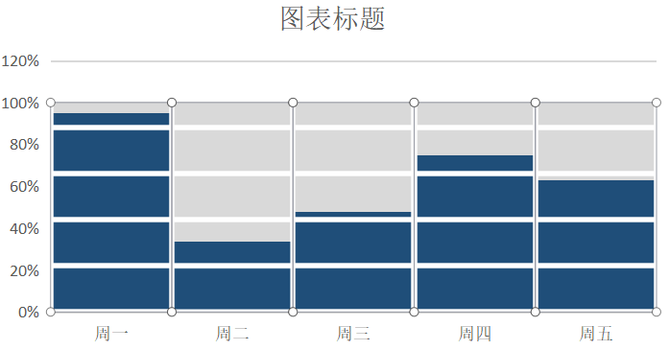
返回首页
砖块图

数据源
 | 完成比率 | 最大值
周一 | 60% | 100%
周二 | 85% | 100%
周三 | 70% | 100%
周四 | 54% | 100%
周五 | 85% | 100%

1.准备数据如上表
在完成比率右侧检测辅助列，最大值

2.选中B5:D9数据区域，插入柱形图
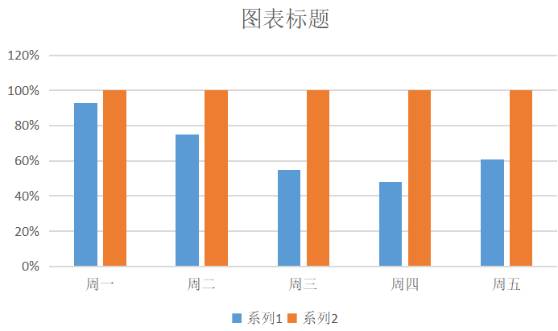

3.绘制长方形砖块，分别填充灰色、蓝色，边框为白色
砖块高度尽量小

4.选中最大值列的柱形图，复制灰色方块，点击“图片或纹理填充”，图片填充选择“剪贴板”，点击“层叠”
另外的柱形图，也按照此操作
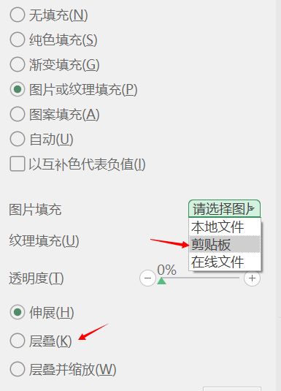
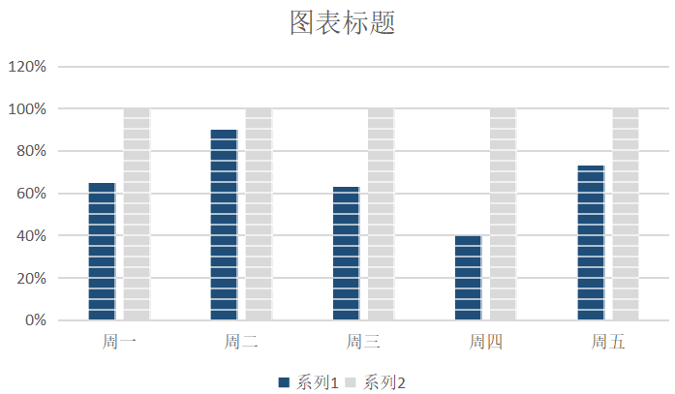

5.点击柱形图—系列，系列层叠100%，分类间距0



6.点击图表—选择数据，将系列2上移

案例7
返回首页
与目标值数据对比的折线图

数据源
 | 生产量 | 辅助列1 | 辅助列2 | 目标值 | 110
1月 | 164 | 164 | #N/A
2月 | 80 | #N/A | 80
3月 | 147 | 147 | #N/A
4月 | 107 | #N/A | 107
5月 | 44 | #N/A | 44
6月 | 132 | 132 | #N/A
7月 | 53 | #N/A | 53
8月 | 51 | #N/A | 51
9月 | 181 | 181 | #N/A
10月 | 107 | #N/A | 107
11月 | 60 | #N/A | 60
12月 | 104 | #N/A | 104

制作要点
1.数据源在B列和C列。
在D、E列建立辅助列，D列设置当大于目标值时显示B列对应数值，小于时设置为#N/A
E列设置当大于目标值时#N/A，小于时设置为显示B列对应数值
公式见上表

2.选中B4：E16，插入折线图


3.选中辅助列1的折线图（橙色）
设置无线条，点击“标记”，数据标记选项—内置—选择圆形—大小选“10”
填充设为橙色，线条设为双实线，黑色




4.选中辅助列2的折线图（灰色）
同样按照第三步设置，把标记点改为绿色。

5.把坐标轴、辅助线、图例、标题等去掉，然后分别设置数据标签

案例8
返回首页
酷炫有特色的圆环对比图

部门1
部门2
部门3
数据源
 | 生产量 | 辅助列
部门1 | 18.8% | 81.2%
部门2 | 24.4% | 75.6%
部门3 | 47.7% | 52.3%

制作步骤
1. 3个部门的数据如上表
2. 先选中C5:D5数据，插入圆环图
3. 选中圆环图，右键选择数据，增加两个系列，数据都选择C5:D5，形成三层圆环图




4. 设置圆环图橙色（辅助列）内环和外环为无填充，中间为灰色


5. 右键图表—更改图表类型，选中系列1次坐标轴



5. 选中图表—系列，调整圆环图内径大小为相应值，使灰色区域位于正中



6. 添加一个文本框，写入标题，再添加一个文本框，放在圆环中央，用于显示数据百分比
选中中间的文本框，点击开发工具—VB编辑器—在立即窗口中输入“ selection.formula="=c5" "，回车


7. 部门2、部门3 的圆环图重复以上步骤

案例9

返回首页
桥梁式折线图

数据源
 | 生产量
部门1 | 59
部门2 | 69
部门3 | 183
部门4 | 169
部门5 | 107
部门6 | 129

制作要点
1.选中数据源B5:C10数据，插入数据标记的折线图


2.点击图表数据折线，选中，“填充与线条”—点击“标记”—“数据标记选项”，将小圆点变大


3.填充设为白色纯色填充，线条设为实线，1磅



4.右键图表—添加数据标签—使其居中显示


5.右键图表—图表元素—误差线—更多选项


6.进入垂直误差线选项—“方向”设为负偏差—末端样式设为无端线—误差量选择百分比，100%


7.去掉不必要的网格线、坐标数据，如下

案例10

返回首页
横向比较的条形堆积图

数据源 |  |  |  |  | 构建辅助数据
 | 优秀 | 良好 | 一般 | 差 | 差 | 一般 | 良好 | 优秀
数据1 | 25% | 41% | 22% | 12% | -12% | -22% | 41% | 25%
数据2 | 15% | 51% | 26% | 8% | -8% | -26% | 51% | 15%
数据3 | 3% | 44% | 24% | 29% | -29% | -24% | 44% | 3%
数据4 | 10% | 37% | 40% | 13% | -13% | -40% | 37% | 10%
数据5 | 9% | 28% | 24% | 39% | -39% | -24% | 28% | 9%
数据6 | 6% | 26% | 34% | 34% | -34% | -34% | 26% | 6%

制作要点
1.数据源如上表，首先构建辅助数据，按照差、一般、良好、优秀的顺序排列，取差、一般数据的负数
2.选中辅助数据，插入堆积条形图



3.右键图表—选择数据—设置坐标轴标签为$B$5:$B$10


4.选中轴标签—设置坐标轴选项—选中“逆序类别”—标签位置为“低”



5.添加系列标签


6.我们发现“差” 和“一般”数据颠倒了（不知为什么），我们手动调整一下
选中图表—选择数据—调整系列的上下位置


7.更改“差” 和“一般”的标签值为正值。
选中标签—点击标签选项卡—选中单元格中的值—选择相应区域


8.调整标签格式字体，去掉不必要的辅助线、标题等，适当调整系列间距

案例11

返回首页
温度计图

数据源
 | 数据 | 辅助列
数据1 | 49% | 100%
数据2 | 30% | 100%
数据3 | 59% | 100%
数据4 | 62% | 100%
数据5 | 41% | 100%
数据6 | 3% | 100%

制作步骤（小编犯懒了，这里用了网上的制作步骤，excel的，亲测WPS通用）
1.选中以上数据和辅助列，插入折线图


2.我们选中辅助的这个系列，然后添加元素，选择线条，选择的是垂直线，如下所示：



3.双击这个系列，可以弹出设置数据格式，将线条调整为无线条
4.然后双击垂直线，颜色调整为灰色，宽度调整为7磅，复合类型里面选两条的，线端类型选择圆，结尾箭头类型选择带圆的


5.制作注入的线条
我们选择完成率的系列线条，然后添加图表元素，选择误差线，然后在误差线选项里面，选择负偏差，无线端，误差量选择百分比，100%


然后在填充里面选择红色，7磅，线端类型选择圆,选择蓝色的系列选项，然后填充为无线条



6.上面温度计的下方还只是半圆型的，我们需要双击坐标轴，然后将边界最小值调整成-0.1



这个时候坐标轴的姓名都在图表里面，我们需要选中坐标轴，然后在标签里面，位置选择低

7.删除那些不需要的元素，添加一个数据标签，就得到了最终的效果

案例12
返回首页
最低、最高、平均值走势图

1月 | #N/A | 1月 | #N/A | 1月 | 255.4 | 1月 | 338
2月 | #N/A | 2月 | #N/A | 12月 | 255.4 | 2月 | 175
3月 | #N/A | 3月 | #N/A |  |  | 3月 | 213
4月 | #N/A | 4月 | 428 |  |  | 4月 | 428
5月 | #N/A | 5月 | #N/A |  |  | 5月 | 406
6月 | #N/A | 6月 | #N/A |  |  | 6月 | 414
7月 | #N/A | 7月 | #N/A |  |  | 7月 | 146
8月 | #N/A | 8月 | #N/A |  |  | 8月 | 368
9月 | #N/A | 9月 | #N/A |  |  | 9月 | 113
10月 | #N/A | 10月 | #N/A |  |  | 10月 | 162
11月 | #N/A | 11月 | #N/A |  |  | 11月 | 198
12月 | 104 | 12月 | #N/A |  |  | 12月 | 104
数据源
 | 数据 | 最低值 | 最高值 | 平均值
1月 | 338 | #N/A | #N/A | 255.4
2月 | 175 | #N/A | #N/A
3月 | 213 | #N/A | #N/A
4月 | 428 | #N/A | 428
5月 | 406 | #N/A | #N/A
6月 | 414 | #N/A | #N/A
7月 | 146 | #N/A | #N/A
8月 | 368 | #N/A | #N/A
9月 | 113 | #N/A | #N/A
10月 | 162 | #N/A | #N/A
11月 | 198 | #N/A | #N/A
12月 | 104 | 104 | #N/A | 255.4

制作步骤：
1.数据源在B、C列。首先，构建辅助列
（1）在D5输入=IF(C5=MIN($C$5:$C$16),C5,#N/A)，下拉。
（2）在E5输入=IF(E5=MAX($C$5:$C$16),E5,#N/A)，下拉。
（3）在F5、F16输入=AVERAGE($C$5:$C$16)
2.选中B5：F16插入组合图表
系列1为：带平滑线的散点图
系列2位：散点图
系列3为：散点图
系列4位：带直线和数据折线点的散点图


3.适当美化和微调

案例13



返回首页
数据人形图表

数据源
 | 数据 | 辅助列
北京 | 74.9% | 100.0%
上海 | 61.0% | 100.0%
广州 | 36.0% | 100.0%

制作步骤：
1.数据源在B、C列，在D列建立辅助列，使其值均为100%
2.选中B5:D7，插入柱形图


3.找一个人形图表，填充为绿色。

4.复制人型图—选中橙色系列柱形图—填充—图片或纹理填充—剪贴板
然后，人型图填充为黑色，粘贴到蓝色柱形图中—选择层叠并缩放


5.选中人形图—系列—系列重叠设为100%，右键图表—选择数据—调整系列的上下次序

案例14
返回首页
双层饼图

华为 | 120 | 手机 | 307
OPPO | 89
VIVO | 98
格力 | 107 | 空调 | 223
美的 | 116
海尔 | 36 | 洗衣机 | 105
小天鹅 | 25
海信 | 44
数据源
产品 | 品牌 | 利润 | 利润合计
手机 | 华为 | 120 | 307
 | OPPO | 89
 | VIVO | 98
空调 | 格力 | 107 | 223
 | 美的 | 116
洗衣机 | 海尔 | 36 | 105
 | 小天鹅 | 25
 | 海信 | 44

制作要点
1.选中D5:E12数据区域，插入饼图


2.选中图表—更改系列图表类型—系列2选择饼图（这里要手动再选一次，原来已经选择，也应操作一次）



3.选中图表系列—右键—选择数据—将系列2上移，让大类在上边显示


4.点击图表—选中大类系列—系列—选择“次坐标轴”—设置饼图分离程度



5.把分离的大类饼图，一块一块的手动挪回到源点
记着，一定要手动挪回，不能设置分离程度


6.添加数据标签，美化

案例15
返回首页
吊牌图

数据源
姓名 | 销量 | 辅助列
李三 | 69 | 0
老白 | 79 | 0
老邢 | 85 | 0
小迪 | 85 | 0
佟掌柜 | 54 | 0
书生 | 59 | 0
盗贼 | 80 | 0
黄明 | 88 | 0

制作要点
1.数据在B、C列，建立辅助列，均填充为0，为了制作吊牌的吊点效果
2.选中数据和辅助列，插入折线图


3.选中纵坐标轴，进入坐标轴选项，选择“逆序刻度值”



4.选中代表销量的蓝色折线，设置为无线条，选择“图表元素"—“误差线”—“标准误差线”



5.点击误差线，进入误差线设置，选择“负偏差”，“无端线”，误差量选择“百分比”—100%


6.点击图表，选择代表“销量”的数据点，点击“标记”，“数据标记选项”选择“内置”，选择圆形，大小选30



7.选择自己喜欢的图形，这里选择一个奖牌图形，复制该图形，点击“标记”—“填充"—”图片或纹理填充”—剪贴板，线条选择无线条



8.现在基本上完成了，之后，将不必要的元素去掉，进一步美化，这里就不说了

案例16
返回首页
自动标记最大值最小值的柱状图

 | 英语成绩 | 最大值 | 最小值
何朝贤 | 68 | 0 | 0
臧鹏 | 71 | 0 | 0
大骗子 | 94 | 0 | 0
大名 | 63 | 0 | 0
小黑 | 56 | 0 | 0
王璇正 | 69 | 0 | 0
上米饭 | 71 | 0 | 0
翟志明 | 51 | 0 | 51
吴锋 | 99 | 99 | 0
常见 | 80 | 0 | 0
夏遂良 | 85 | 0 | 0
挺好的 | 79 | 0 | 0
数据源
序号 | 姓名 | 英语成绩 | 辅助列（最大数） | 辅助列（最小数）
1 | 何朝贤 | 68
2 | 臧鹏 | 71
3 | 大骗子 | 94
4 | 大名 | 63
5 | 小黑 | 56
6 | 王璇正 | 69
7 | 上米饭 | 71
8 | 翟志明 | 51 |  | 51
9 | 吴锋 | 99 | 99
10 | 常见 | 80
11 | 夏遂良 | 85
12 | 挺好的 | 79

制作要点
1.B、C、D列为数据源，建立E、F列为辅助列，分别求最大值和最小值
2.选中C5:D16，插入柱状图


3.右键图表—选择数据




4.点击“+”，增加最大值和最小值系列




5.选择柱状图，—系列—系列重叠，设为100%


6.添加数据标签，去掉不必要的元素，进一步美化。

案例17


返回首页
雷达图比较球员能力

 | 数据1 | 数据2
篮板 | 0 | 0
助攻 | 6 | 8
得分 | 8 | 6
抢断 | 9 | 3
盖帽 | 6 | 5
投篮命中率 | 4 | 8
三分命中率 | 7 | 3
数据源
 | 篮板 | 助攻 | 得分 | 抢断 | 盖帽 | 投篮命中率 | 三分命中率 | 5 | 4 | 3 | 10
球员1 | 7 | 8 | 10 | 6 | 10 | 9 | 5
球员2 | 5 | 7 | 6 | 3 | 7 | 10 | 9 |  | 0 |  | 0
球员3 | 8 | 6 | 3 | 5 | 8 | 3 | 7
球员4 | 10 | 9 | 3 | 5 | 10 | 3 | 5
球员5 | 6 | 8 | 9 | 6 | 4 | 7 | 4
球员6 | 3 | 10 | 3 | 3 | 7 | 6 | 8
球员7 | 8 | 10 | 8 | 5 | 6 | 5 | 7
球员8 | 8 | 8 | 8 | 10 | 7 | 5 | 7
球员9 | 3 | 6 | 6 | 10 | 8 | 5 | 10
球员10 | 4 | 8 | 7 | 5 | 8 | 8 | 6

制作步骤
1.数据源在B5:I14
2.插入两个组合框，分别进行如下设置




3.新建两个名称，分别为“数据1”、“数据2”


4.选中一行源数据，随便插入一个雷达图，右键图表设置系列

案例18
返回首页
南丁格尔雷达图

数据源
山东 | 20 | 每一个扇区战友角度 | 0 | 24 | 48 | 72 | 96 | 120 | 144 | 168 | 192 | 216 | 240 | 264 | 288 | 312 | 336 | 360 | 制作步骤：
天津 | 30 | 数值 | 20 | 30 | 40 | 50 | 60 | 70 | 80 | 90 | 100 | 110 | 120 | 130 | 140 | 150 | 160 |  | 1.本例中共有15个省份，也就是15个系列，每个系列占有360/15=24
山西 | 40 | 0 | 20 | 0 | 0 | 0 | 0 | 0 | 0 | 0 | 0 | 0 | 0 | 0 | 0 | 0 | 0 | 0 | 2.在E4:T4中输入0、24 直到360
广东 | 50 | 6 | 20 | 0 | 0 | 0 | 0 | 0 | 0 | 0 | 0 | 0 | 0 | 0 | 0 | 0 | 0 | 0 | 3.在E5:T5中输入对应的值
浙江 | 60 | 12 | 20 | 0 | 0 | 0 | 0 | 0 | 0 | 0 | 0 | 0 | 0 | 0 | 0 | 0 | 0 | 0 | 4.在D列输入0、6直至360
江苏 | 70 | 18 | 20 | 30 | 0 | 0 | 0 | 0 | 0 | 0 | 0 | 0 | 0 | 0 | 0 | 0 | 0 | 0 | 这里为了计算少，用间隔6度的等差数据列，如果为了精细，可以缩小差值
河北 | 80 | 24 | 0 | 30 | 0 | 0 | 0 | 0 | 0 | 0 | 0 | 0 | 0 | 0 | 0 | 0 | 0 | 0 | 5.在E6输入公式=IF(AND($D6>=E$4-6,$D6<E$4+24),E$5,0)，向右填充，再向下填充
河南 | 90 | 30 | 0 | 30 | 0 | 0 | 0 | 0 | 0 | 0 | 0 | 0 | 0 | 0 | 0 | 0 | 0 | 0 | 6.选中数据区域，插入填充雷达图
北京 | 100 | 36 | 0 | 30 | 0 | 0 | 0 | 0 | 0 | 0 | 0 | 0 | 0 | 0 | 0 | 0 | 0 | 0
四川 | 110 | 42 | 0 | 30 | 40 | 0 | 0 | 0 | 0 | 0 | 0 | 0 | 0 | 0 | 0 | 0 | 0 | 0
湖南 | 120 | 48 | 0 | 0 | 40 | 0 | 0 | 0 | 0 | 0 | 0 | 0 | 0 | 0 | 0 | 0 | 0 | 0
湖北 | 130 | 54 | 0 | 0 | 40 | 0 | 0 | 0 | 0 | 0 | 0 | 0 | 0 | 0 | 0 | 0 | 0 | 0
内蒙古 | 140 | 60 | 0 | 0 | 40 | 0 | 0 | 0 | 0 | 0 | 0 | 0 | 0 | 0 | 0 | 0 | 0 | 0
黑龙江 | 150 | 66 | 0 | 0 | 40 | 50 | 0 | 0 | 0 | 0 | 0 | 0 | 0 | 0 | 0 | 0 | 0 | 0
安徽 | 160 | 72 | 0 | 0 | 0 | 50 | 0 | 0 | 0 | 0 | 0 | 0 | 0 | 0 | 0 | 0 | 0 | 0
 |  | 78 | 0 | 0 | 0 | 50 | 0 | 0 | 0 | 0 | 0 | 0 | 0 | 0 | 0 | 0 | 0 | 0
 |  | 84 | 0 | 0 | 0 | 50 | 0 | 0 | 0 | 0 | 0 | 0 | 0 | 0 | 0 | 0 | 0 | 0
 |  | 90 | 0 | 0 | 0 | 50 | 60 | 0 | 0 | 0 | 0 | 0 | 0 | 0 | 0 | 0 | 0 | 0
 |  | 96 | 0 | 0 | 0 | 0 | 60 | 0 | 0 | 0 | 0 | 0 | 0 | 0 | 0 | 0 | 0 | 0
 |  | 102 | 0 | 0 | 0 | 0 | 60 | 0 | 0 | 0 | 0 | 0 | 0 | 0 | 0 | 0 | 0 | 0
 |  | 108 | 0 | 0 | 0 | 0 | 60 | 0 | 0 | 0 | 0 | 0 | 0 | 0 | 0 | 0 | 0 | 0
 |  | 114 | 0 | 0 | 0 | 0 | 60 | 70 | 0 | 0 | 0 | 0 | 0 | 0 | 0 | 0 | 0 | 0
 |  | 120 | 0 | 0 | 0 | 0 | 0 | 70 | 0 | 0 | 0 | 0 | 0 | 0 | 0 | 0 | 0 | 0
 |  | 126 | 0 | 0 | 0 | 0 | 0 | 70 | 0 | 0 | 0 | 0 | 0 | 0 | 0 | 0 | 0 | 0
 |  | 132 | 0 | 0 | 0 | 0 | 0 | 70 | 0 | 0 | 0 | 0 | 0 | 0 | 0 | 0 | 0 | 0
 |  | 138 | 0 | 0 | 0 | 0 | 0 | 70 | 80 | 0 | 0 | 0 | 0 | 0 | 0 | 0 | 0 | 0
 |  | 144 | 0 | 0 | 0 | 0 | 0 | 0 | 80 | 0 | 0 | 0 | 0 | 0 | 0 | 0 | 0 | 0
 |  | 150 | 0 | 0 | 0 | 0 | 0 | 0 | 80 | 0 | 0 | 0 | 0 | 0 | 0 | 0 | 0 | 0
 |  | 156 | 0 | 0 | 0 | 0 | 0 | 0 | 80 | 0 | 0 | 0 | 0 | 0 | 0 | 0 | 0 | 0
 |  | 162 | 0 | 0 | 0 | 0 | 0 | 0 | 80 | 90 | 0 | 0 | 0 | 0 | 0 | 0 | 0 | 0
 |  | 168 | 0 | 0 | 0 | 0 | 0 | 0 | 0 | 90 | 0 | 0 | 0 | 0 | 0 | 0 | 0 | 0
 |  | 174 | 0 | 0 | 0 | 0 | 0 | 0 | 0 | 90 | 0 | 0 | 0 | 0 | 0 | 0 | 0 | 0
 |  | 180 | 0 | 0 | 0 | 0 | 0 | 0 | 0 | 90 | 0 | 0 | 0 | 0 | 0 | 0 | 0 | 0
 |  | 186 | 0 | 0 | 0 | 0 | 0 | 0 | 0 | 90 | 100 | 0 | 0 | 0 | 0 | 0 | 0 | 0
 |  | 192 | 0 | 0 | 0 | 0 | 0 | 0 | 0 | 0 | 100 | 0 | 0 | 0 | 0 | 0 | 0 | 0
 |  | 198 | 0 | 0 | 0 | 0 | 0 | 0 | 0 | 0 | 100 | 0 | 0 | 0 | 0 | 0 | 0 | 0
 |  | 204 | 0 | 0 | 0 | 0 | 0 | 0 | 0 | 0 | 100 | 0 | 0 | 0 | 0 | 0 | 0 | 0
 |  | 210 | 0 | 0 | 0 | 0 | 0 | 0 | 0 | 0 | 100 | 110 | 0 | 0 | 0 | 0 | 0 | 0
 |  | 216 | 0 | 0 | 0 | 0 | 0 | 0 | 0 | 0 | 0 | 110 | 0 | 0 | 0 | 0 | 0 | 0
 |  | 222 | 0 | 0 | 0 | 0 | 0 | 0 | 0 | 0 | 0 | 110 | 0 | 0 | 0 | 0 | 0 | 0
 |  | 228 | 0 | 0 | 0 | 0 | 0 | 0 | 0 | 0 | 0 | 110 | 0 | 0 | 0 | 0 | 0 | 0
 |  | 234 | 0 | 0 | 0 | 0 | 0 | 0 | 0 | 0 | 0 | 110 | 120 | 0 | 0 | 0 | 0 | 0
 |  | 240 | 0 | 0 | 0 | 0 | 0 | 0 | 0 | 0 | 0 | 0 | 120 | 0 | 0 | 0 | 0 | 0
 |  | 246 | 0 | 0 | 0 | 0 | 0 | 0 | 0 | 0 | 0 | 0 | 120 | 0 | 0 | 0 | 0 | 0
 |  | 252 | 0 | 0 | 0 | 0 | 0 | 0 | 0 | 0 | 0 | 0 | 120 | 0 | 0 | 0 | 0 | 0
 |  | 258 | 0 | 0 | 0 | 0 | 0 | 0 | 0 | 0 | 0 | 0 | 120 | 130 | 0 | 0 | 0 | 0
 |  | 264 | 0 | 0 | 0 | 0 | 0 | 0 | 0 | 0 | 0 | 0 | 0 | 130 | 0 | 0 | 0 | 0
 |  | 270 | 0 | 0 | 0 | 0 | 0 | 0 | 0 | 0 | 0 | 0 | 0 | 130 | 0 | 0 | 0 | 0
 |  | 276 | 0 | 0 | 0 | 0 | 0 | 0 | 0 | 0 | 0 | 0 | 0 | 130 | 0 | 0 | 0 | 0
 |  | 282 | 0 | 0 | 0 | 0 | 0 | 0 | 0 | 0 | 0 | 0 | 0 | 130 | 140 | 0 | 0 | 0
 |  | 288 | 0 | 0 | 0 | 0 | 0 | 0 | 0 | 0 | 0 | 0 | 0 | 0 | 140 | 0 | 0 | 0
 |  | 294 | 0 | 0 | 0 | 0 | 0 | 0 | 0 | 0 | 0 | 0 | 0 | 0 | 140 | 0 | 0 | 0
 |  | 300 | 0 | 0 | 0 | 0 | 0 | 0 | 0 | 0 | 0 | 0 | 0 | 0 | 140 | 0 | 0 | 0
 |  | 306 | 0 | 0 | 0 | 0 | 0 | 0 | 0 | 0 | 0 | 0 | 0 | 0 | 140 | 150 | 0 | 0
 |  | 312 | 0 | 0 | 0 | 0 | 0 | 0 | 0 | 0 | 0 | 0 | 0 | 0 | 0 | 150 | 0 | 0
 |  | 318 | 0 | 0 | 0 | 0 | 0 | 0 | 0 | 0 | 0 | 0 | 0 | 0 | 0 | 150 | 0 | 0
 |  | 324 | 0 | 0 | 0 | 0 | 0 | 0 | 0 | 0 | 0 | 0 | 0 | 0 | 0 | 150 | 0 | 0
 |  | 330 | 0 | 0 | 0 | 0 | 0 | 0 | 0 | 0 | 0 | 0 | 0 | 0 | 0 | 150 | 160 | 0
 |  | 336 | 0 | 0 | 0 | 0 | 0 | 0 | 0 | 0 | 0 | 0 | 0 | 0 | 0 | 0 | 160 | 0
 |  | 342 | 0 | 0 | 0 | 0 | 0 | 0 | 0 | 0 | 0 | 0 | 0 | 0 | 0 | 0 | 160 | 0
 |  | 348 | 0 | 0 | 0 | 0 | 0 | 0 | 0 | 0 | 0 | 0 | 0 | 0 | 0 | 0 | 160 | 0
 |  | 354 | 0 | 0 | 0 | 0 | 0 | 0 | 0 | 0 | 0 | 0 | 0 | 0 | 0 | 0 | 160 | 0
 |  | 360 | 0 | 0 | 0 | 0 | 0 | 0 | 0 | 0 | 0 | 0 | 0 | 0 | 0 | 0 | 0 | 0

